상품제안서
크린랩 미니크린백 (휴대용) 30매 1개 (25x35cm) | 상품코드: F28883

 |  |  |  |  |  |  | 02-412-0044 | www.easy1.co.kr
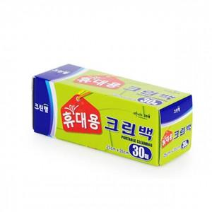

【상세/제작정보】 | 기본수량 미만 인쇄시 비용 추가. 스티커 제작및 부착 비용 별도 문의.

【인쇄/포장옵션】 | / 포장불가능

【공급단가】 | 수량 | 400~ | 1,200~ | 3,000~ | 5,000~ | 10,000~
*VAT별도 | 단가 | 1,150원 | 1,130원 | 1,110원 | 1,060원 | 1,020원

【상품 URL】 | https://dev.easy1.co.kr:443/src/goods_detail.php?gdno=28883

